výsledky
Vzorek | Číslo kyselosti (mg/g)
1 | 0.91
2 | 0.85
3 | 0.99
4 | 1.08
5 | 0.87
6 | 0.79
7 | 1.02
8 | 0.98
Průměr (mg/g) | 0.9363
Směrodatná odchylka (mg/g) | 0.0974
Střední chyba průměru (mg/g) | 0.0344

postup pro Excel
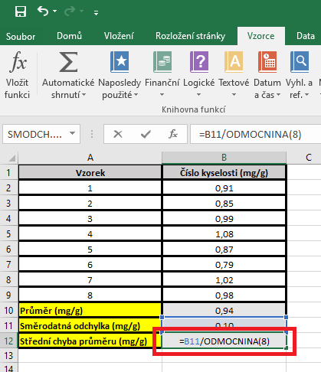
Vzorek | Číslo kyselosti (mg/g) | PRŮMĚR: | Kurzor umístíme do buňky, ve které chceme mít výsledek příslusného parametru.
1 | 0.91 |  | V hlavním menu v nabídce "Vzorce" si vybereme "Vložit funkci" a následně si zvolíme "Průměr".
2 | 0.85 |  | Průměr počítáme vždy pouze z hodnot daného výběrového souboru.
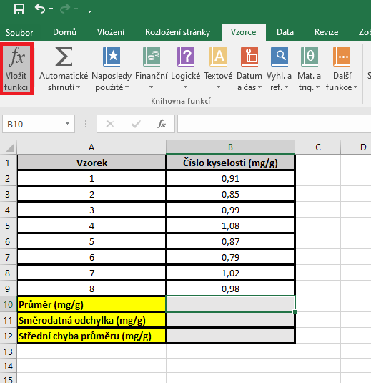
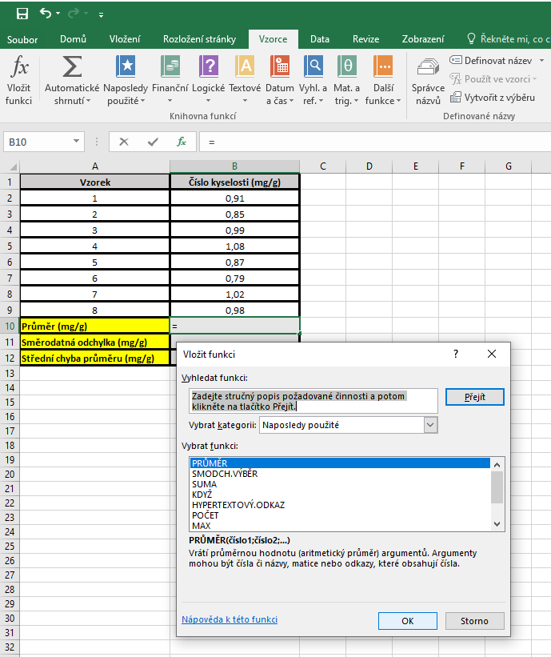
3 | 0.99
4 | 1.08
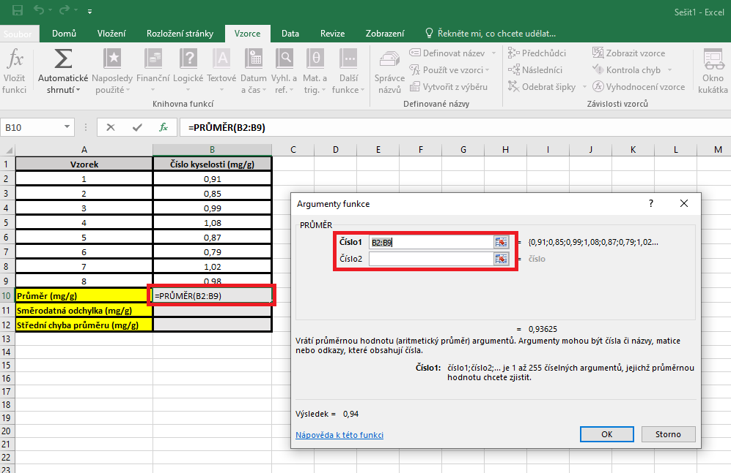
5 | 0.87
6 | 0.79
7 | 1.02
8 | 0.98
Průměr (mg/g)
Směrodatná odchylka (mg/g)
Střední chyba průměru (mg/g)

 |  | SD | Kurzor umístíme do buňky, ve které chceme mít výsledek příslusného parametru.
 |  |  | V hlavním menu v nabídce "Vzorce" si vybereme "Vložit funkci" a následně si zvolíme "Smodch.vyber.S"
 |  |  | Směrodatnou odchylku počítáme vždy pouze z hodnot daného výběrového souboru.

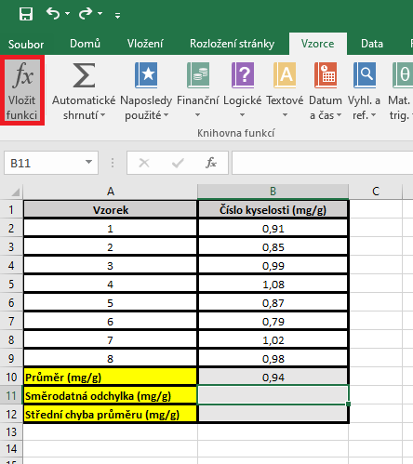
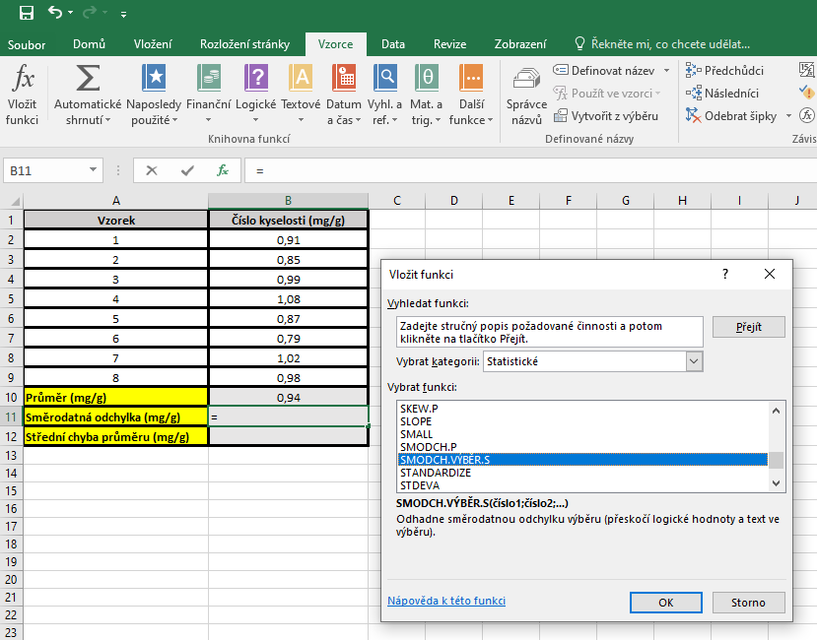
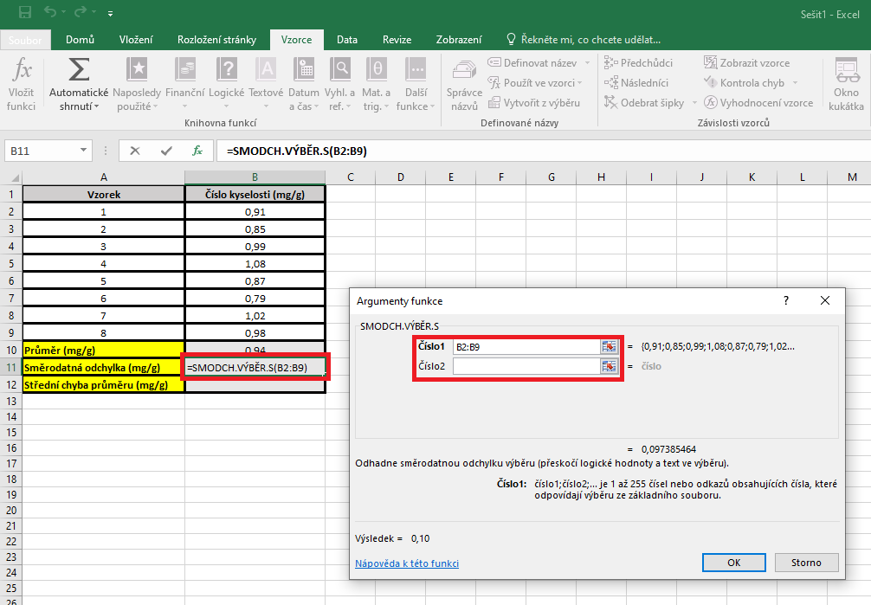

 |  | Střední chyba průměru |  | Kurzor umístíme do buňky, ve které chceme mít výsledek příslusného parametru.
 |  |  |  | Pro výpočet střední chyby průměru je třeba vytvořit vlastní vzorec, který vychází z definice tohoto parametru.
 |  |  |  | Střední chyba průměru je definovaná jako podíl směrodatné odchylky a odmocniny počtu hodnot v souboru

postup pro Unistat
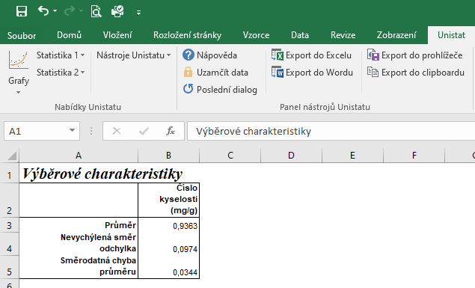
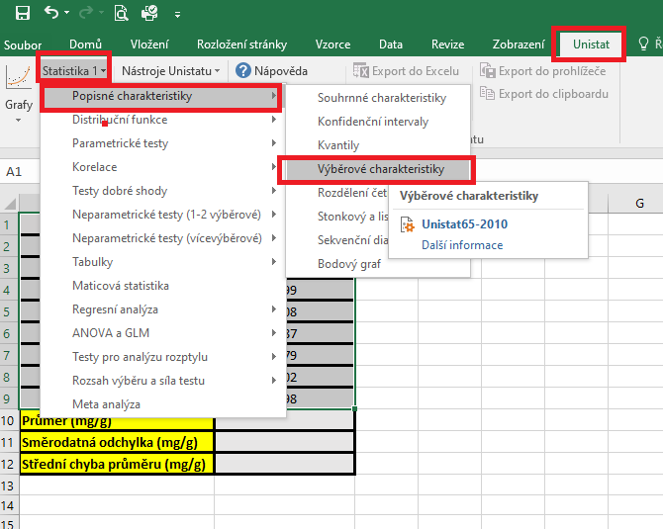
Vzorek | Číslo kyselosti (mg/g) | Označíme si zdrojová data výběrového souboru a v hlavním menu si vybereme nabídku "Unistat".
1 | 0.91 | Dále si zvolíme nabídky: Statistika 1 → Popisné charakteristiky → Výběrové charakteristiky.
2 | 0.85
3 | 0.99
4 | 1.08
5 | 0.87
6 | 0.79
7 | 1.02
8 | 0.98
Průměr (mg/g)
Směrodatná odchylka (mg/g)
Střední chyba průměru (mg/g)

 |  | V následujícím dialogovém okně zvolíme nabídku "NE".



 |  | V následujícím dialogovém okně si vybereme zdrojová data, která chceme statisticky hodnotit a přesuneme do kolonky vybrané proměnné.

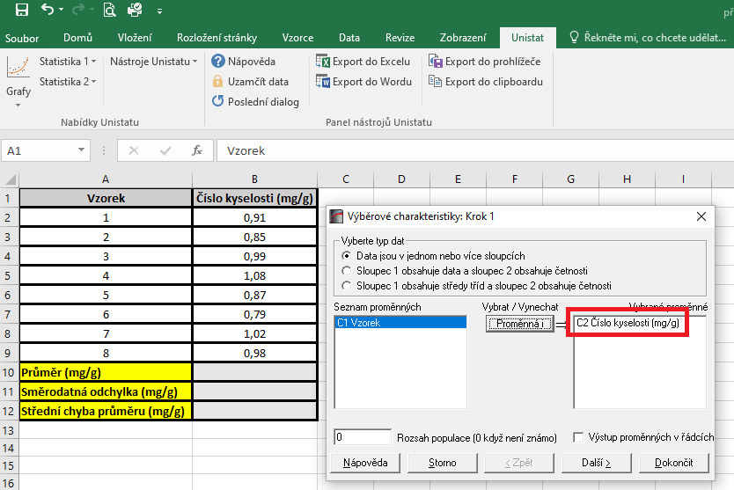

 |  | V následujícím dialogovém okně si označíme parametry, které chceme počítat.
 |  | Pro směrodatnou odchylku je nutné používat nabídku nevychýlená směrodatná odchylka a pro střední chybu průměru použijeme z nabídky směrodatná chyba průměru.

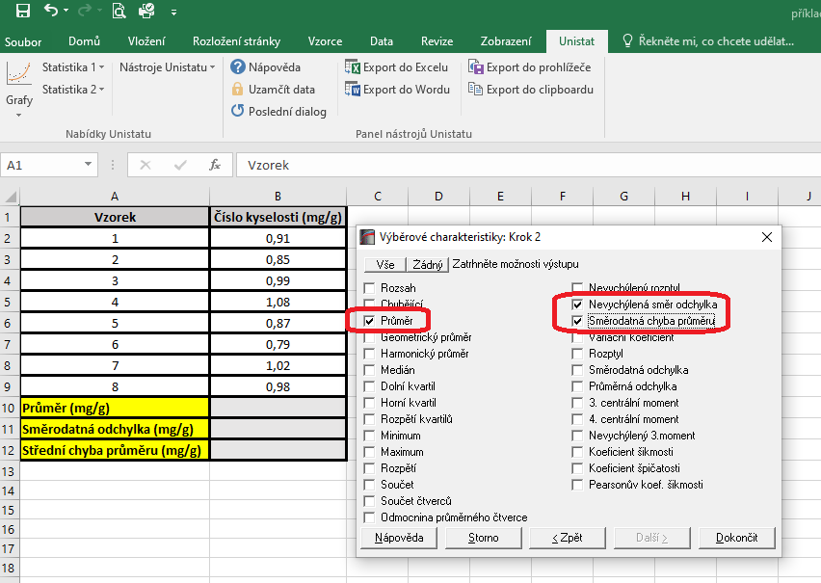

 |  | Dojde k vytvoření nového listu, kde budou příslušné výsledky.

